Sheet1
切图 | 尺寸 | 图 |  | 链接
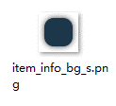 | 552*322 |  |  | common
 | 120*120 |  |  | common
 | 200*70 |  | 00b15c | common
 |  |  | 0e90d4
 |  |  |  |  | 0
文本 | 尺寸 | 颜色 |  | 备注
 | 32 点 | d9d9d9
 | 32 点 | da940c
 | 32 点 | ffffff

